Form validation
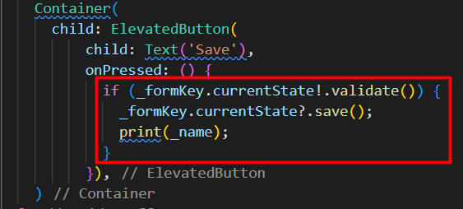
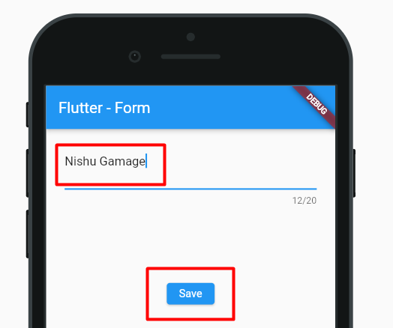
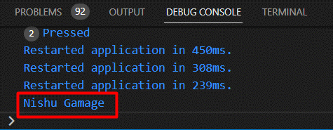
Flutter Form

 | කලින් TextField ගැන ඉගෙනගත්තා (widget excel එක බලන්න )
 | TextField වගේම තමයි Flutter Form field එකත්

 | form එකක එක එක element දාන්න පුළුවන්
 |  | text inputs , redio buttons , check box

 | key: |  | Form එකේ විස්තර දැනගන්න use කරනවා
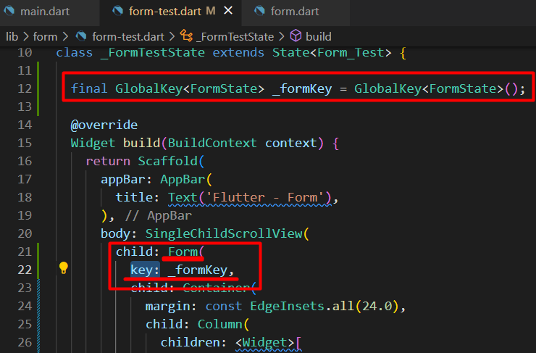

 | TextFormField()
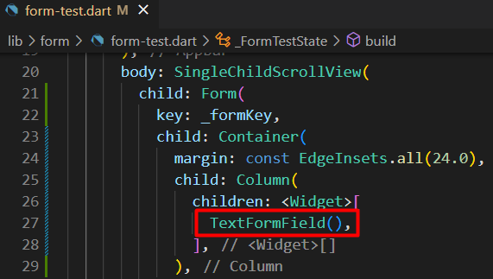
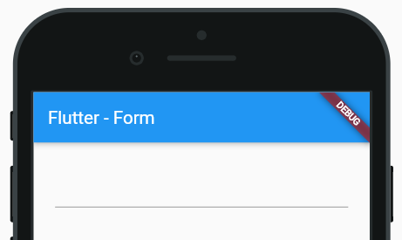
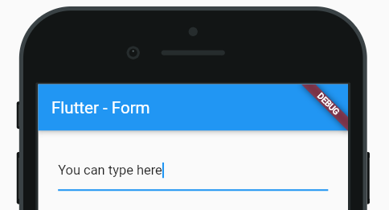

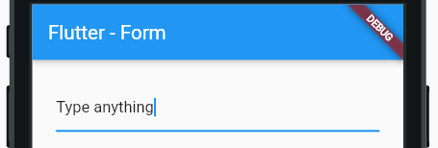

 | validator :
 |  | මේක anonyms function එකක් විදියට තියෙන්නේ
 |  | text field එකේ තියන value එක automatically මේ functions එකේ variable එකකට ගන්නව
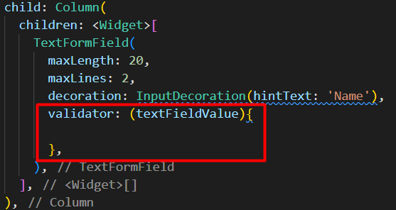

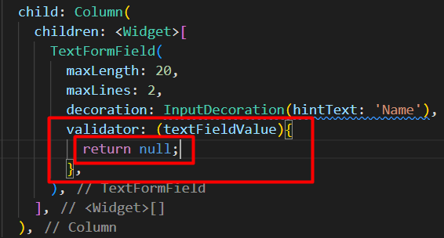
 |  | මේකේ අනිවාර්යෙන්ම value එකක් return කරන්න ඕනේ
Error display
 |  |  |  |  | return null;
 |  |  |  |  |  | මේකෙන් අදහස් වෙන්නේ
 |  |  |  |  |  | මේ Field එකේ error එකක් නැ කියන එක

 |  |  |  |  | return "String text";
 |  |  |  |  |  | මේකෙන් අදහස් වෙන්නේ
 |  |  |  |  |  | error එකක් තියනව
 |  |  |  |  |  | return වෙන string එක තමයි
 |  |  |  |  |  |  | error message එක වෙන්නේ
 | onSaved :
 | text form field එක හරියට validate වෙලා තියනවනම්
 |  | ඒ valid text එක system එකට ගන්නවා
 | form එකේ fields මොක්කොම vailed නම් විතරක් එකට වෙලාවේ ඒ ඔක්කොම values ටික අරගන්නවා
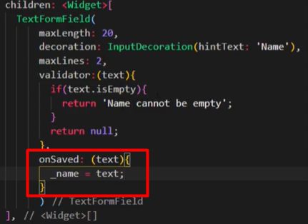
 |  |  |  | මේක අනිවාර්යෙන් ලියන්න ඕනේ නැ
 |  |  |  | මේක optional method එකක්

 |  |  |  | මේක run වෙන්නේ form එකේ state එක save කරන වෙලාවේදී
 |  |  |  | save කරනවා කියන්නේ form එක btn එකකින් submit කරන වෙලාව

 | BTN
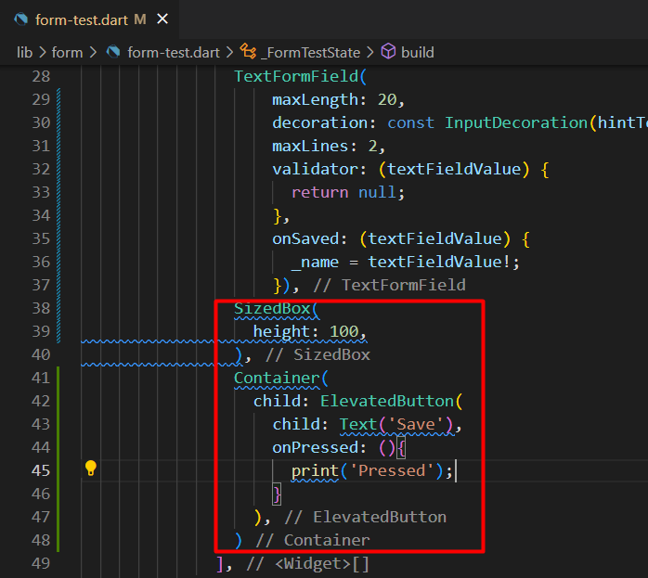
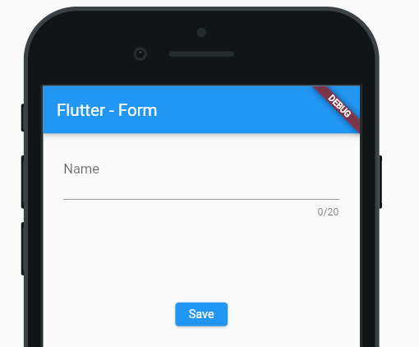

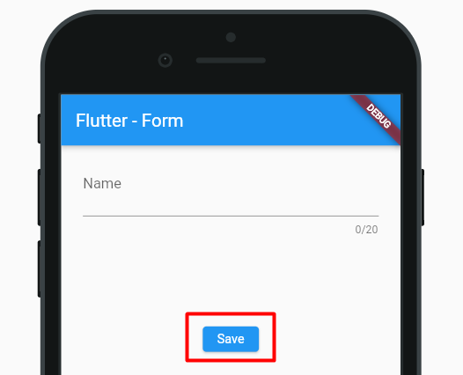

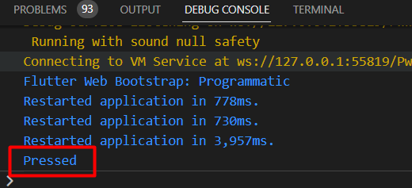

 | Form එක validate ද නැතිද කියලා check කරමු
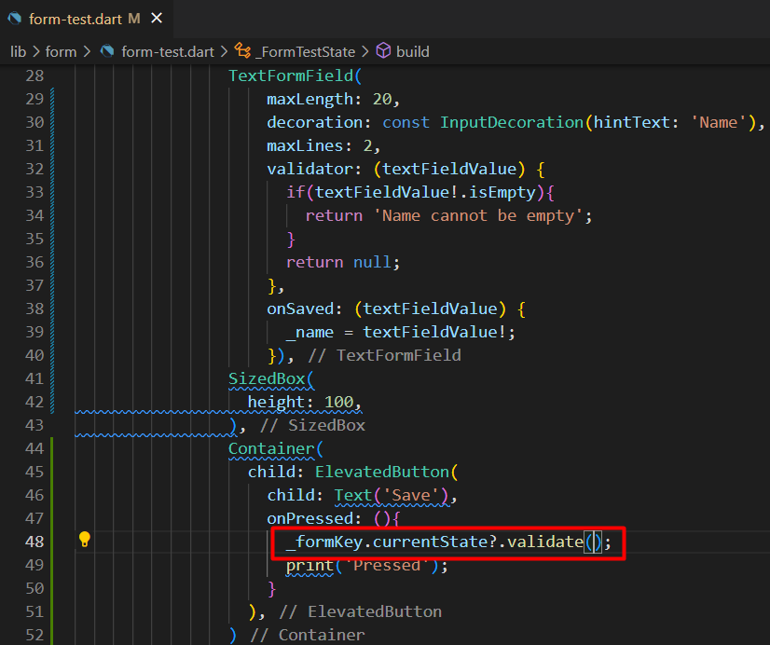

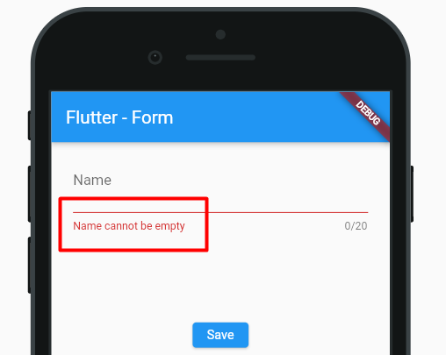

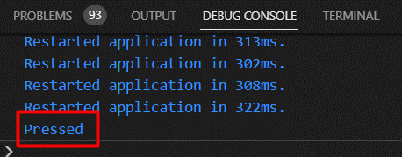

 | Form එක validate නම් values ටික අරගමු

Use function for validation
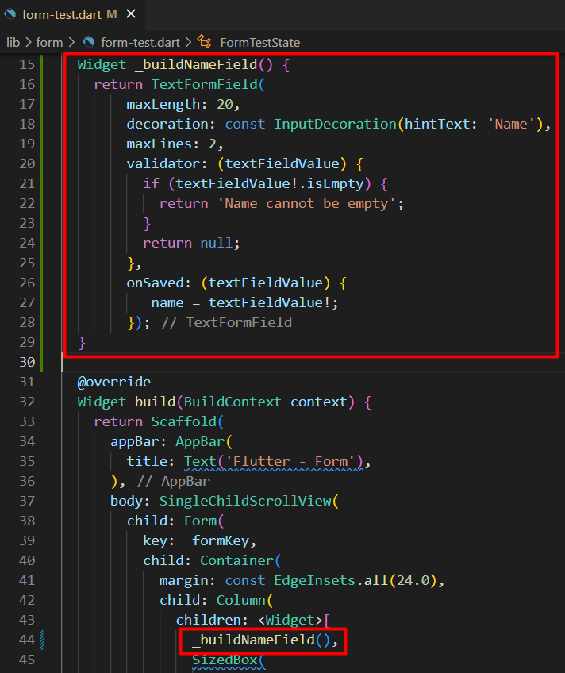
Set widget as function
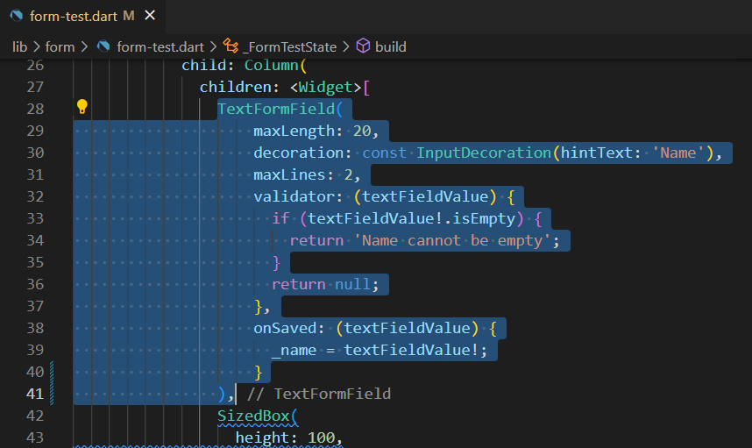
 | Text field කීපයක් use කරනකොට
 |  | එකම code නැවත නැවත ලියන්න වෙනවා

 | එක නැතිකරගන්න
 |  | widgets වෙනම functions වලට දාන්න පුළුවන්

Use Class for validation
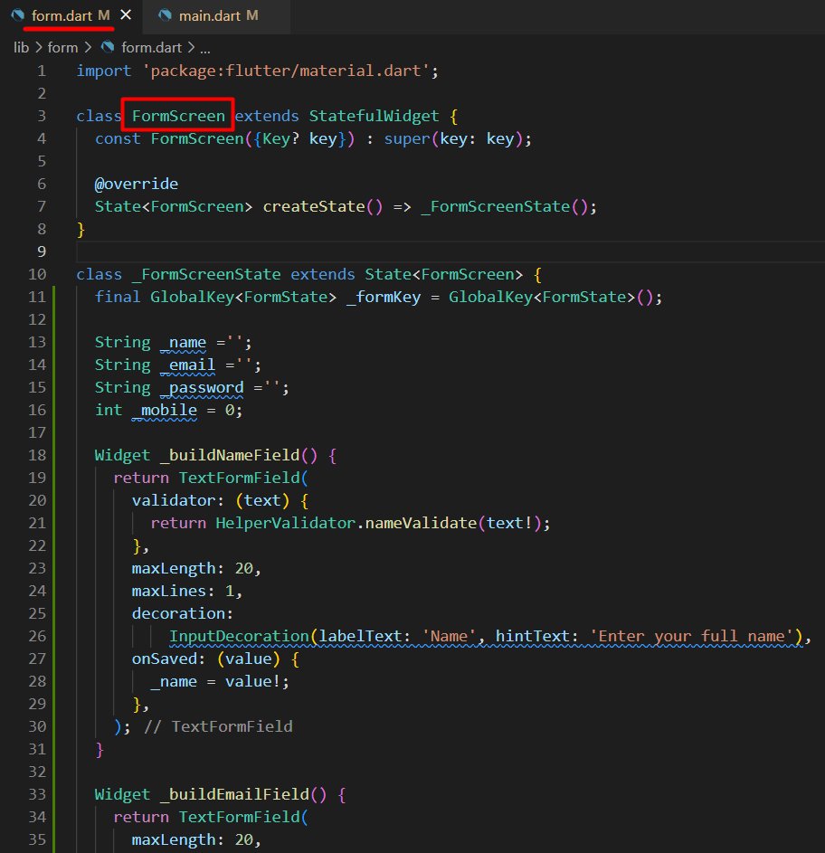
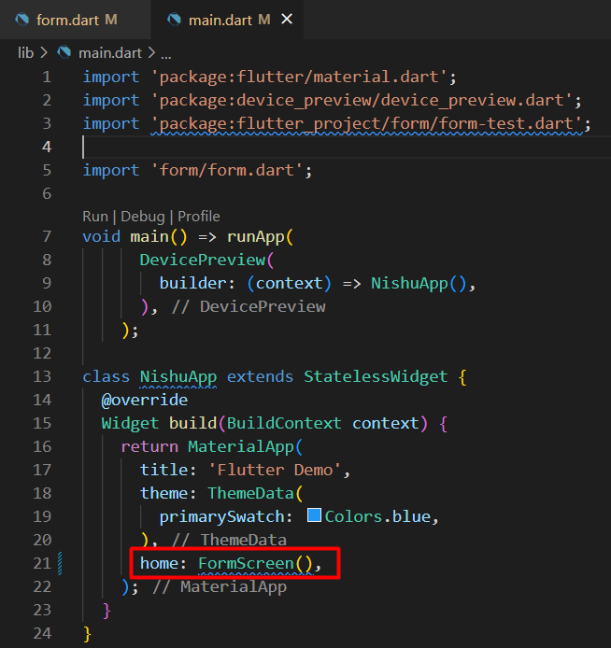
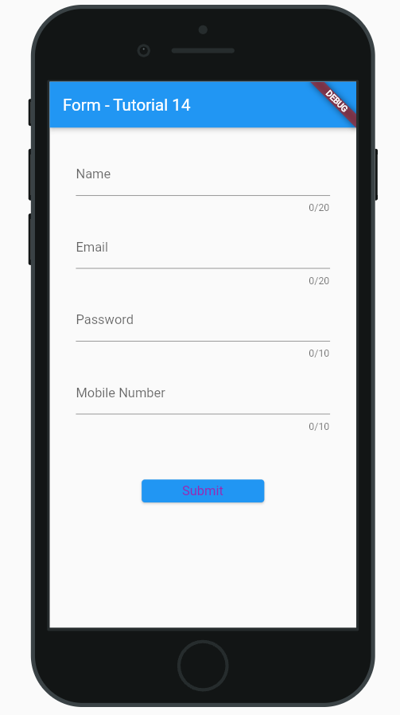
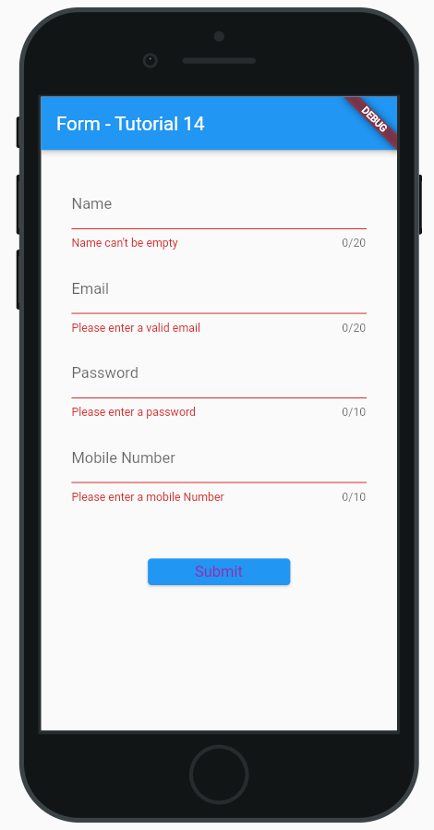
Use Class for validation

Single child scroll view proper
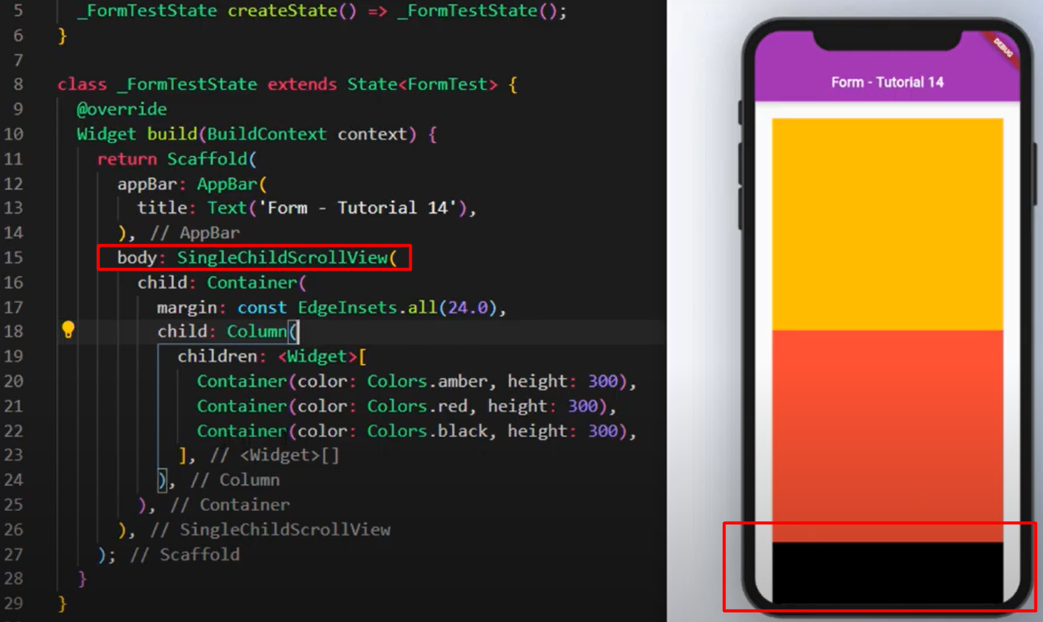
Single child scroll view properly

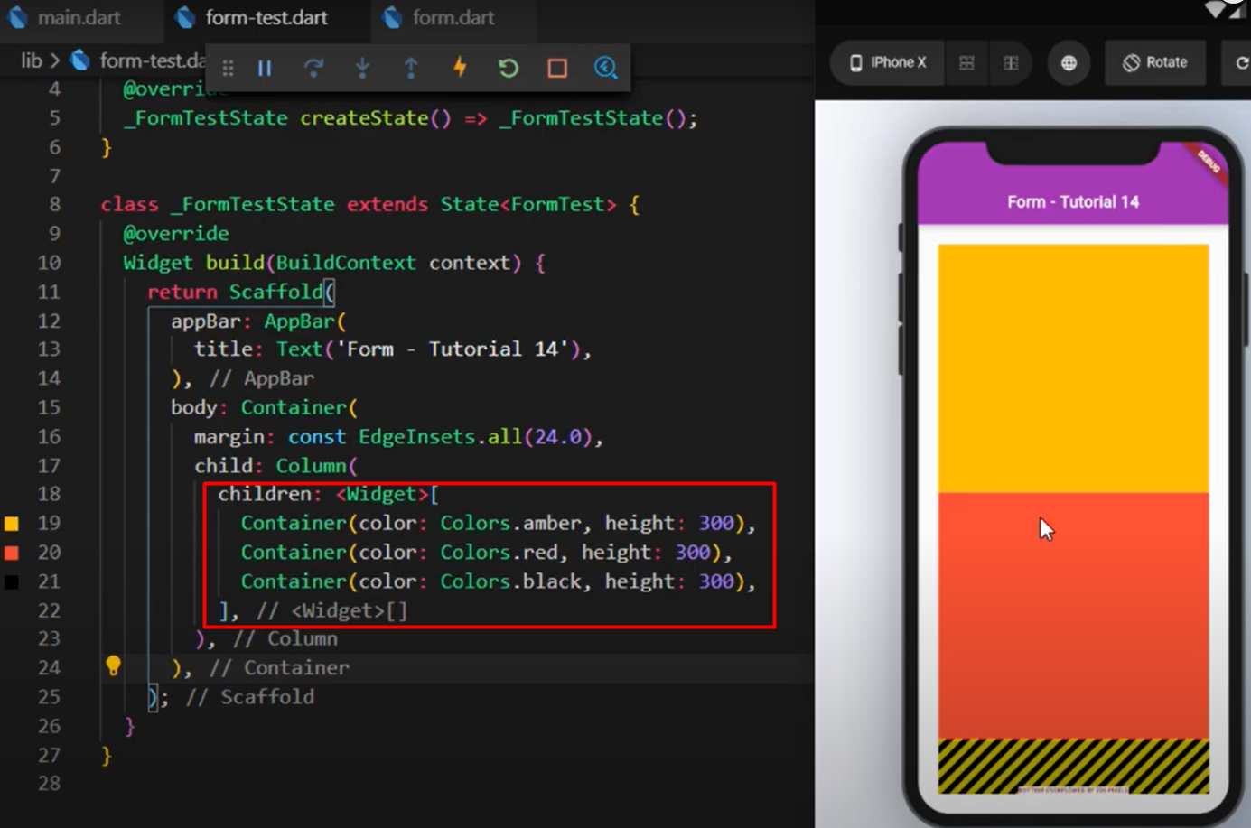
 | මෙතන පේනවා අපේ design එක
 |  | cut වෙලා error එකක් එනවා

 | Screen එක අනුව
 |  | design display වෙන විදි වෙනස්

 | ඒ හින්දා අපිට මේක
 |  | scroll කරන්න පුළුවන් විදියේ
 |  | desing එකක් ඕනේ වෙනවා

 | ඒකට තමයි
 |  | Single child scroll view
 |  | method use කරන්නේ

